Array
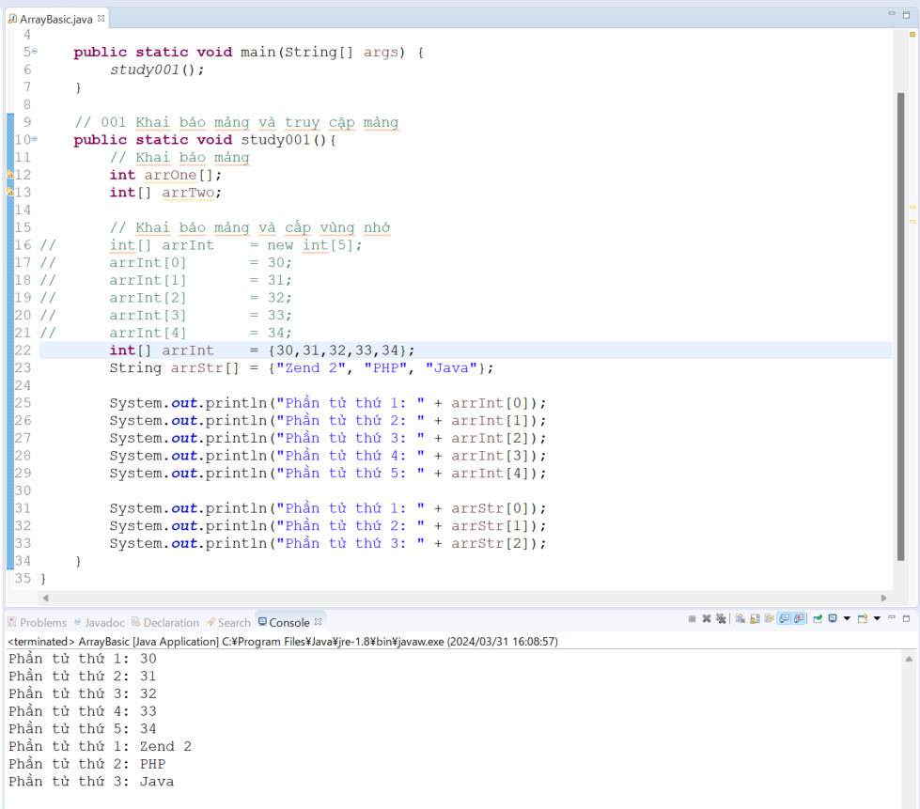
java_training
 | src
 |  | bookstore
 |  | ph1_basic
 |  | ph2_oop
 |  | ph3_array
 |  |  | ArrayBasic.java | → | new



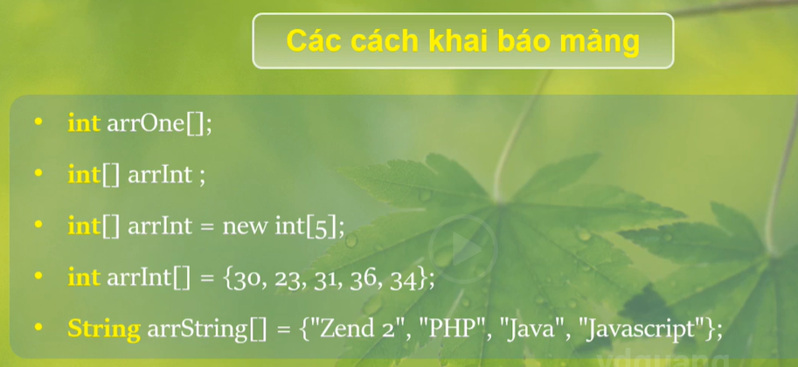

java_training\src\ph3_array\ArrayBasic.java
package ph3_array;

public class ArrayBasic {

public static void main(String[] args) {
study001();
}

// 001 Khai báo mảng và truy cập mảng
public static void study001(){
// Khai báo mảng
int arrOne[];
int[] arrTwo;

// Khai báo mảng và cấp vùng nhớ
// int[] arrInt = new int[5]; |  |  |  |  | → | Khai báo mảng và cấp vùng nhớ
// arrInt[0] = 30; |  |  |  |  |  | mảng này của mình có 5 phần tử nên chỉ số phải là 0, 1, 2, 3, 4
// arrInt[1] = 31;
// arrInt[2] = 32;
// arrInt[3] = 33;
// arrInt[4] = 34;
int[] arrInt = {30,31,32,33,34}; |  |  |  |  | → | Khai báo và khởi tạo các giá trị nằm trong mảng
String arrStr[] = {"Zend 2", "PHP", "Java"}; |  |  |  |  | → | Mảng kiểu chuỗi

System.out.println("Phần tử thứ 1: " + arrInt[0]);
System.out.println("Phần tử thứ 2: " + arrInt[1]);
System.out.println("Phần tử thứ 3: " + arrInt[2]);
System.out.println("Phần tử thứ 4: " + arrInt[3]);
System.out.println("Phần tử thứ 5: " + arrInt[4]);

System.out.println("Phần tử thứ 1: " + arrStr[0]);
System.out.println("Phần tử thứ 2: " + arrStr[1]);
System.out.println("Phần tử thứ 3: " + arrStr[2]);
}
}

Thực thi

